Sheet1
サイクルサポートステーション備品発注票
施設名： |  | 担当者： | TEL： |  |  | 施設名： |  | 担当者： | TEL：
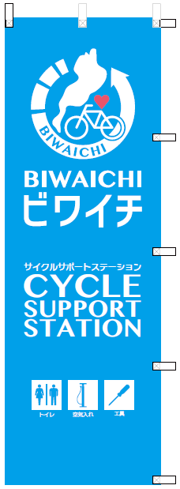
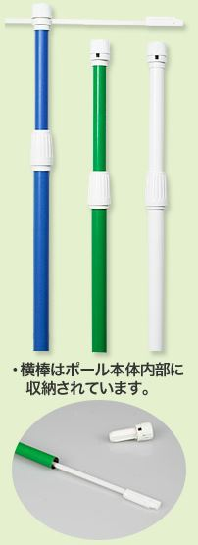
3 注水スタンド
№ | 品名 | 規格等 | 価格 | 個数 | 計
1 | のぼり旗（サポステ） | 幅600mm×高さ1800mm、 白チチ・取付位置左、全面縫製 | 1,200 |  | - |  |  |  | 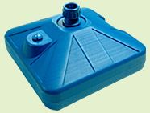
2 | のぼり旗ポール | 本体：1.6m～3m(伸縮式) 横棒：85cm 各部直径：ポール上部／直径22mm，ポール下部／直径25mm，下部キャップ／直径25mm | 1,400 |  | -
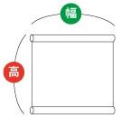
3 | 注水式スタンド | 18kg、青、ポリエチレン、 高さ230mm×幅・奥行430mm | 2,100 |  | -
4 | シール（A５サイズ） | 屋外用、PCV77kg、一般接着（ラミネートあり）、 ヨコ210mm×タテ148mm、カラー2色刷り | 700 |  | -
５・７ タペストリー(正方形）
5 | 屋外用タペストリー（正方形） | ターポリン、幅600mm×高さ600mm、 上下袋状縫製、左右ロープ縫込、 吊下用スチールパイプφ25mm2本、 紐3mm×1800mm2本付き | 4,500 |  | -
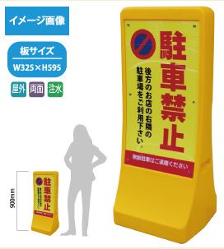
１ のぼり旗（サポステ）
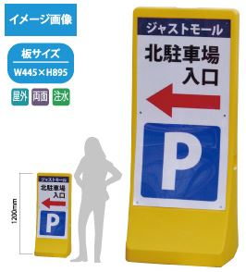
2 のぼり旗ポール
6 | 屋外用タペストリー（長方形） | ターポリン、幅600mm×高さ1500mm、 上下袋状縫製、左右ロープ縫込、 吊下用スチールパイプφ25mm2本、 紐3mm×4500mm2本付き | 7,400 |  | -
7 | 屋内用タペストリー（正方形） | トロマット、幅600mm×高さ600mm、 上下袋状縫製、左右三巻縫製、 吊下用塩ビパイプφ25mm2本、 紐3mm×1800mm2本付き | 6,400 |  | -
8 | 屋内用タペストリー（長方形） | トロマット、幅600mm×高さ1500mm、 上下袋状縫製、左右三巻縫製、 吊下用塩ビパイプφ25mm2本、 紐3mm×4500mm2本付き | 6,600 |  | -
9 | 注水式スタンド看板（小） | 本体幅350×高900×奥行340mm、 印刷幅325×高595mm、 PE、透明アクリル板、満水時30kg | 16,500 |  | -
９ 注水式スタンド看板（小）
１０ 注水式スタンド看板（大）
10 | 注水式スタンド看板（大） | 本体幅幅510×高1200×奥行450mm、 印刷幅幅445×高895mm、 PE、透明アクリル板、満水時50kg | 26,000 |  | -
独自調達ください。
11 | 空気圧計付き 三方式対応空気ポンプ | フロアポンプ 対応バルブ：米式、仏式、英式 空気圧ゲージ装備 |  |  | -
独自調達ください。
６・８ タペストリー（長方形）
１１ 空気圧計付き三方式対応空気ポンプ
１２ 自転車用工具セット
12 | 自転車用工具セット | ・パンク修理キット、・タイヤレバー3セット、 ・プラス＆マイナスドライバー、 ・各種サイズのアレンキー（六角レンチ）、 ・フリーホイールリムーバー、 ・フリーホイールターナー 、 ・オープンエンドレンチ（レンチスパナ）、 ・アジャスタブル鍛鋼レンチ（モンキレンチ）、 ・ヘッドセットレンチ、・スポークアジャスター ・ボトムブラケットツール 、・チェーンカッター、 ・ペダルレンチ、・6/8/9/10mm六角レンチ |  |  | - |  |  |  | 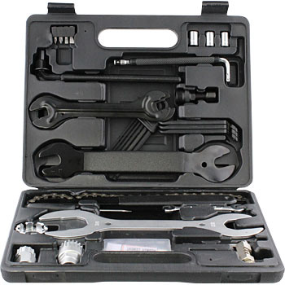
13 | のぼり旗（ビワイチの日） | 幅600mm×高さ1800mm、 白チチ・取付位置左、全面縫製 | 1,200 |  | -
 |  |  | 計 |  | -

１３ のぼり旗（ビワイチの日）
 | 本票記載の価格は参考価格です。支払金額については、本票提出時点の価格をもとに請求致します。

